상품제안서
팝업박스형 지그재그 점착메모지 | 상품코드: S05536

 |  |  |  |  |  |  | 02-713-8555 | www.synergygift.co.kr
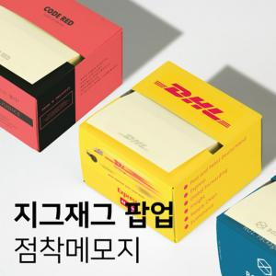

【상세/제작정보】 | 티슈처럼 뽑아쓸 수 있는 박스형 팝업 점착 메모지

【인쇄/포장옵션】 | 커버 풀칼라+내지 1도 / OPP(비닐)

【공급단가】 | 수량 | 500~ | 1,000~ | 3,000~ | 5,000~ | 10,000~
*VAT별도 | 100매 | 1,520원 | 1,180원 | 1,110원 | 1,040원 | 890원
 | 200매 | 2,090원 | 1,710원 | 1,630원 | 1,530원 | 1,240원

【상품 URL】 | https://www.synergygift.co.kr:443/src/goods_detail.php?gdno=17633

